htmlファイルの確認
実行時に保存されるhtmlファイルの見方について、以下に説明を記載する。

【htmlファイルの中身】
 | 行数 | コード
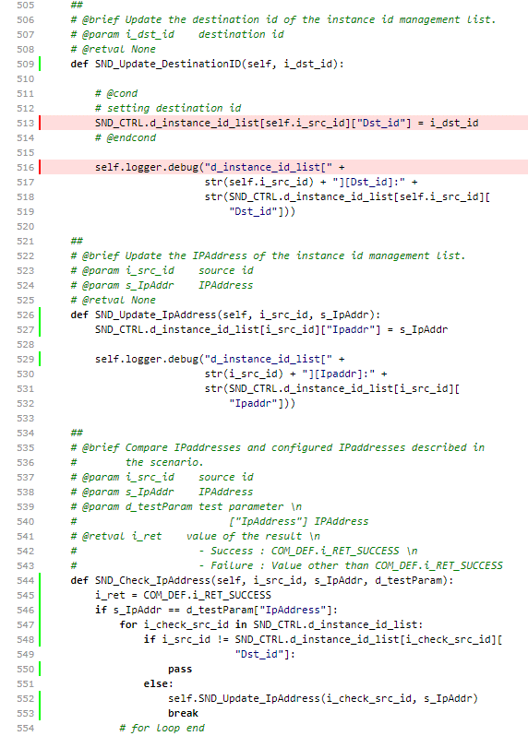

 |  |  | 赤色で行が表示されている箇所は1度も通っていないルートとなる
 |  |  |  | ※SND_Update_DestinationIDの関数内は編集していない為、実施していない。

 |  |  | 行数の横が緑色に表示されている箇所は1回は通ったルートとなる。

【今回の制限事項】
 | else文内がpassのみの場合、ルートが通っている事をhtmlファイルから確認できない
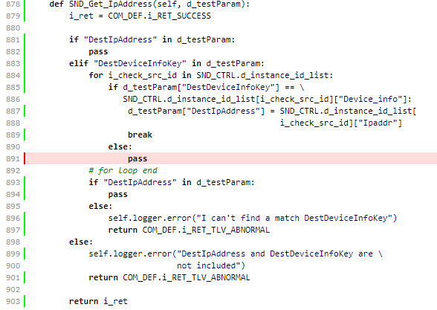

 |  |  |  | for文に記載している条件式でelse文内がpassのみだと
 |  |  |  | ルートが通っていないと判断されている。
 |  |  |  | passの前にprint文を追加して実行すると正常に通っている判定となり
 |  |  |  | print文のメッセージも表示されている事は確認済みです。

 |  |  |  | あくまでfor文に記載しているelse文内にpassのみの記載となっている場合
 |  |  |  | ルートが通っていないと判定されているようです。

 |  |  |  | ネットなどで調べてみましたが、原因を特定することができなかったため
 |  |  |  | else文内がpassのみの場合、ルートが取っている事をhtmlファイルから
 |  |  |  | 確認することが出来ないことを制限事項とさせていただきます。

